Participaciones
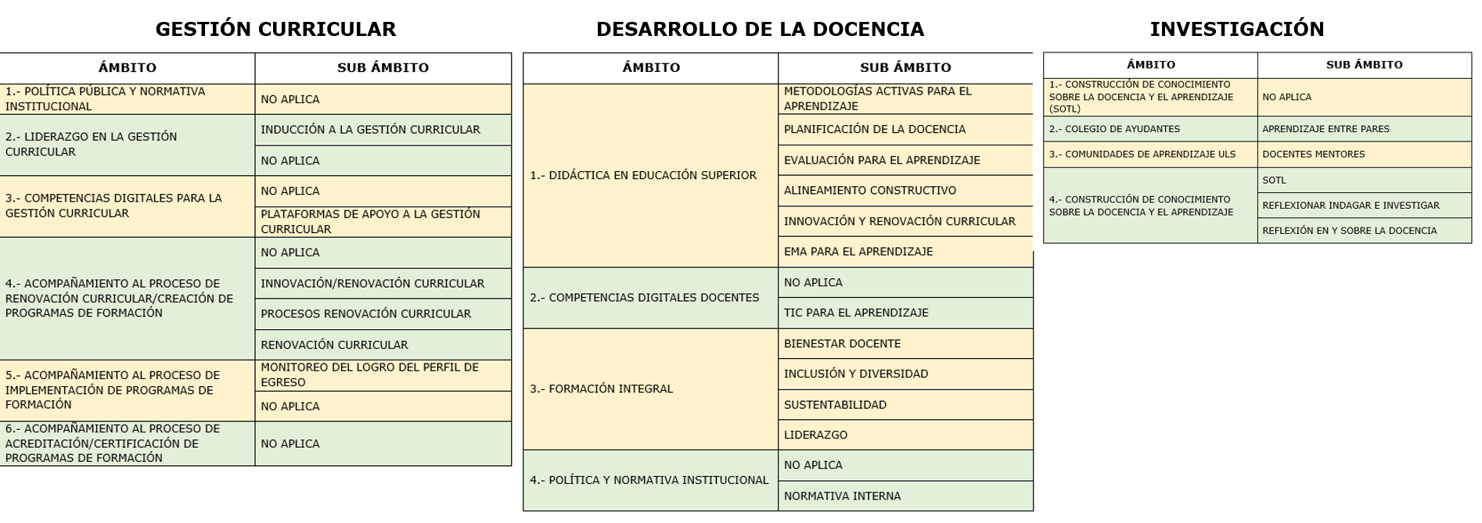
Total de Registros | 9497
Renuncia de Alexis Quispe: registros a partir de ID 1697 (2 de abril 2025)

ID | ID PHOENIX | FECHA | ÁREA DE REGISTRO | ÁMBITO INSTANCIA | SUBÁMBITO INSTANCIA | TIPO DE INSTANCIA | NOMBRE DE INSTANCIA | HP | HTA | HT | RUN | DV | NOMBRE | APELLIDO PATERNO | APELLIDO MATERNO | GÉNERO | MAIL INSTITUCIONAL | DEPARTAMENTO PRINCIPAL | FACULTAD | TIPO DE ASISTENTE | MODALIDAD | AÑO | AÑO ACADÉMICO | SEMESTRE | RUT COORDINADOR | COORDINADOR | RUT DOCENTE/S | DOCENTE | ENCUESTA | PRODUCTO | INTERINATO
...

Estadística
Participaciones Anuales - Período 2012 - 2025
Intancias Realizadas - Período 2012 al 2025
#Participaciones Únicas - Periodo 2012 al 2025
 |  |  |  |  |  | #Registros | 9497
 |  |  |  |  |  | #Docentes | 1266

 |  |  |  |  |  | Año Académico | #Participaciones | #Instancias | Año Académico | #Participaciones
 |  |  |  |  |  | 2012 | 120 | 10 | 2012 | 86
 |  |  |  |  |  | 2013 | 177 | 20 | 2013 | 115
 |  |  |  |  |  | 2014 | 169 | 19 | 2014 | 126
 |  |  |  |  |  | 2015 | 152 | 9 | 2015 | 127
 |  |  |  |  |  | 2016 | 194 | 32 | 2016 | 130
 |  |  |  |  |  | 2017 | 927 | 97 | 2017 | 377
 |  |  |  |  |  | 2018 | 767 | 109 | 2018 | 364
 |  |  |  |  |  | 2019 | 1888 | 232 | 2019 | 587
 |  |  |  |  |  | 2020 | 837 | 183 | 2020 | 329
 |  |  |  |  |  | 2021 | 1109 | 357 | 2021 | 335
 |  |  |  |  |  | 2022 | 832 | 184 | 2022 | 288
 |  |  |  |  |  | 2023 | 959 | 231 | 2023 | 291
 |  |  |  |  |  | 2024 | 809 | 187 | 2024 | 253
 |  |  |  |  |  | 2025 | 557 | 143 | 2025 | 181
 |  |  |  |  |  |  | 9497 | 1813 |  | 3589

PARTICIPACIONES - AÑO 2025 MES AGOSTO

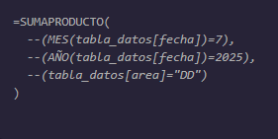
Año | 2025 |  |  |  |  |  |  |  |  |  |  |  | ID | Mes
Mes | 8 | AGOSTO |  |  |  |  |  |  |  |  |  |  | 1 | Enero
 |  |  |  |  |  |  |  |  |  |  | 2012 | 1 | 2 | Febrero
CANTIDAD DE PARTICIPACIONES POR ÁREA DE REGISTRO |  |  |  |  |  |  |  |  |  |  | 2013 | 3 | 3 | Marzo
Área | Taller | Curso | Asesoría | Reunión |  |  |  |  |  |  | 2014 | 4 | 4 | Abril
DESARROLLO DE LA DOCENCIA | 25 | 0 | 10 | 2 | 37 |  |  |  |  |  | 2015 | 5 | 5 | Mayo
GESTIÓN CURRICULAR | 0 | 0 | 1 | 40 | 41 |  |  |  |  |  | 2016 | 6 | 6 | Junio
INVESTIGACIÓN EN DOCENCIA | 0 | 0 | 0 | 0 | 0 |  |  |  |  |  | 2017 | 7 | 7 | Julio
 | 25 | 0 | 11 | 42 | 78 |  |  |  |  |  | 2018 | 8 | 8 | Agosto
 |  |  |  |  |  |  |  |  |  |  | 2019 | 9 | 9 | Septiembre
 |  |  |  |  |  |  |  |  |  |  | 2020 | 10 | 10 | Octubre
CANTIDAD DE INSTANCIAS POR ÁREA DE REGISTRO |  |  |  |  |  |  |  |  |  |  | 2021 | 11 | 11 | Noviembre
Área | Taller | Curso | Asesoría | Reunión |  |  |  |  |  |  | 2022 | 12 | 12 | Diciembre
DESARROLLO DE LA DOCENCIA | 4 | 0 | 4 | 1 | 9 |  |  |  |  |  | 2023
GESTIÓN CURRICULAR | 0 | 0 | 1 | 13 | 14 |  |  |  |  |  | 2024
INVESTIGACIÓN EN DOCENCIA | 0 | 0 | 0 | 0 | 0 |  |  |  |  |  | 2025
 | 4 | 0 | 5 | 14 | 23

Principal
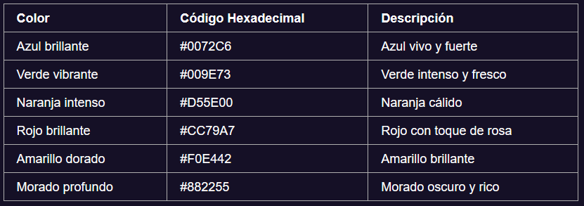
PARTICIPACIONES PERIODO 2020 - 2025
 | # REGISTROS | 6271

 | FACULTADES | 2020 | 2021 | 2022 | 2023 | 2024 | 2025
1 | FACSEJ | 202 | 101 | 76 | 123 | 140 | 126 | 768
2 | CIENCIAS | 683 | 292 | 228 | 314 | 183 | 168 | 1868
3 | INGENIERÍA | 544 | 273 | 237 | 202 | 265 | 218 | 1739
4 | HUMANIDADES | 467 | 253 | 194 | 198 | 181 | 146 | 1439
 |  | 3916 | 2940 | 2757 | 2860 | 2793 | 2683 | 5814

 | Mínimo | 76
 | Máximo | 683

CANTIDAD DE PARTICIPACIONES POR GÉNERO - PERIODO 2020 - 2025
 |  | 2020 |  | 2021 |  | 2022 |  | 2023 |  | 2024 |  | 2025
 | FACULTADES | Damas | Varones | Damas | Varones | Damas | Varones | Damas | Varones | Damas | Varones | Damas | Varones
1 | FACSEJ | 85 | 117 | 61 | 40 | 28 | 48 | 41 | 82 | 46 | 94 | 62 | 64 | 768
2 | CIENCIAS | 307 | 376 | 120 | 172 | 96 | 132 | 162 | 152 | 86 | 97 | 84 | 84 | 1868
3 | INGENIERÍA | 167 | 377 | 59 | 214 | 30 | 207 | 36 | 166 | 41 | 224 | 47 | 171 | 1739
4 | HUMANIDADES | 237 | 230 | 128 | 125 | 92 | 102 | 105 | 93 | 88 | 93 | 77 | 69 | 1439
 |  | 796 | 1100 | 368 | 551 | 246 | 489 | 344 | 493 | 261 | 508 | 270 | 388 | 5814

 | Facultad | INGENIERÍA

PARTICIPACIONES POR TIPO DE INSTANCIA - FACULTAD INGENIERÍA
 | PARTICIPACIONES POR TIPO DE INSTANCIA - FACULTAD INGENIERÍA |  |  |  |  |  |  |  | 43
 | TIPO DE INSTANCIA | 2020 | 2021 | 2022 | 2023 | 2024 | 2025 | TOTAL | 333
 | ASESORÍA | 57 | 43 | 14 | 17 | 29 | 43 | 203 | 267
 | TALLER | 395 | 139 | 78 | 68 | 22 | 58 | 760 | 72
 | REUNIÓN | 84 | 59 | 107 | 91 | 129 | 109 | 579 | 21
 | CURSO | 8 | 22 | 33 | 22 | 77 | 1 | 163 | 9
 | OTROS | 0 | 10 | 5 | 4 | 8 | 7 | 34
 | CONVERSATORIO | 0 | 0 | 0 | 0 | 0 | 0 | 0
 |  | 544 | 273 | 237 | 202 | 265 | 218 | 1739

CANTIDAD DE INSTANCIAS FACULTAD CIENCIAS
 | Facultad | CIENCIAS

 | TIPO DE INSTANCIA | 2020 | 2021 | 2022 | 2023 | 2024 | 2025
 | ASESORÍA | 19 | 50 | 30 | 30 | 17 | 10 | 156
 | TALLER | 110 | 79 | 37 | 32 | 9 | 18 | 285
 | REUNIÓN | 14 | 14 | 17 | 36 | 25 | 16 | 122
 | CURSO | 4 | 8 | 9 | 6 | 11 | 2 | 40
 | OTROS | 0 | 12 | 3 | 3 | 1 | 3 | 22
 | CONVERSATORIO | 0 | 0 | 0 | 0 | 0 | 0 | 0
 |  | 147 | 163 | 96 | 107 | 63 | 49 | 625

 |  | CANTIDAD DE INSTANCIAS FACULTAD CIENCIAS

1.- Facultad de Ingenieria
 | Facultad | Ingeniería

#PARTICIPACIONES - FACULTAD DE INGENIERÍA
CANTIDAD DE PARTICIPACIONES POR DEPARTAMENTO - FACULTAD DE INGENIERÍA
 | AÑO | #PARTICIPACIONES | DAMAS | VARONES |  |  |  |  |  | DEPARTAMENTO | 2020 | 2021 | 2022 | 2023 | 2024 | 2025
 | 2020 | 544 | 167 | 377 |  |  |  |  | 1 | ARQUITECTURA | 146 | 55 | 9 | 53 | 35 | 7 | 305
 | 2021 | 273 | 59 | 214 |  |  |  |  | 2 | INGENIERÍA DE MINAS | 154 | 93 | 63 | 7 | 24 | 0 | 341
 | 2022 | 237 | 30 | 207 |  |  |  |  | 3 | INGENIERÍA EN ALIMENTOS | 29 | 14 | 16 | 8 | 10 | 6 | 83
 | 2023 | 202 | 36 | 166 |  |  |  |  | 4 | INGENIERÍA EN CONSTRUCCIÓN | 0 | 0 | 0 | 0 | 56 | 91 | 147
 | 2024 | 265 | 41 | 224 |  |  |  |  | 5 | INGENIERÍA EN OBRAS CIVILES | 29 | 29 | 79 | 85 | 89 | 56 | 367
 | 2025 | 218 | 47 | 171 |  |  |  |  | 6 | INGENIERÍA INDUSTRIAL | 75 | 50 | 41 | 9 | 26 | 47 | 248
 |  | 1739 | 380 | 1359 |  |  |  |  | 7 | INGENIERÍA MECÁNICA | 111 | 32 | 29 | 40 | 25 | 11 | 248
 |  |  |  |  |  |  |  |  |  |  | 544 | 273 | 237 | 202 | 265 | 218 | 1739

PARTICIPACIONES POR TIPO DE INSTANCIA - DEPARTAMENTO INGENIERÍA MECÁNICA
 |  |  |  |  |  |  |  |  |  | DEPARTAMENTO | INGENIERÍA MECÁNICA

 | TIPO DE INSTANCIA | 2020 | 2021 | 2022 | 2023 | 2024 | 2025 |  |  | TIPO DE INSTANCIA | 2020 | 2021 | 2022 | 2023 | 2024 | 2025
1 | ASESORÍA | 57 | 43 | 14 | 17 | 29 | 43 | 203 |  | ASESORÍA | 15 | 8 | 2 | 3 | 4 | 2 | 34
2 | CONVERSATORIO | 0 | 0 | 0 | 0 | 0 | 0 | 0 |  | CONVERSATORIO | 0 | 0 | 0 | 0 | 0 | 0 | 0
3 | CURSO | 8 | 22 | 33 | 22 | 77 | 1 | 163 |  | CURSO | 6 | 7 | 2 | 2 | 8 | 0 | 25
4 | OTROS | 0 | 10 | 5 | 4 | 8 | 7 | 34 |  | OTROS | 0 | 0 | 1 | 0 | 0 | 0 | 1
5 | REUNIÓN | 84 | 59 | 107 | 91 | 129 | 109 | 579 |  | REUNIÓN | 11 | 0 | 10 | 12 | 13 | 6 | 52
6 | TALLER | 395 | 139 | 78 | 68 | 22 | 58 | 760 |  | TALLER | 79 | 17 | 14 | 23 | 0 | 3 | 136
 |  | 544 | 273 | 237 | 202 | 265 | 218 | 1739 |  |  | 111 | 32 | 29 | 40 | 25 | 11 | 248

 |  |  |  |  |  |  |  |  |  | PARTICIPACIONES POR TIPO DE INSTANCIA - DEPARTAMENTO INGENIERÍA MECÁNICA
CANTIDAD DE PARTICIPACIONES - FACULTAD DE INGENIRÍA

Datos
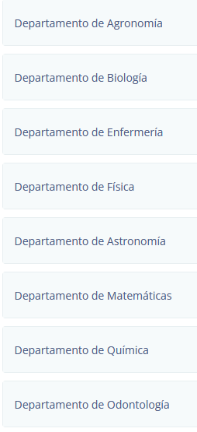
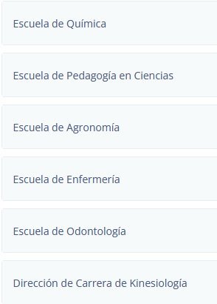
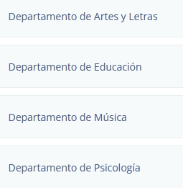
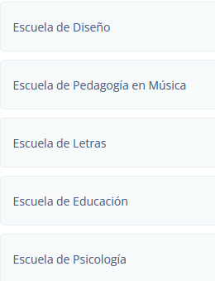
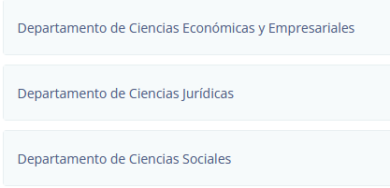
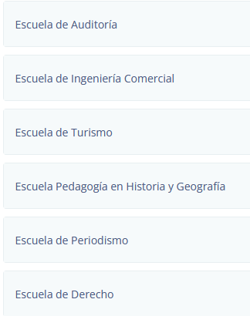
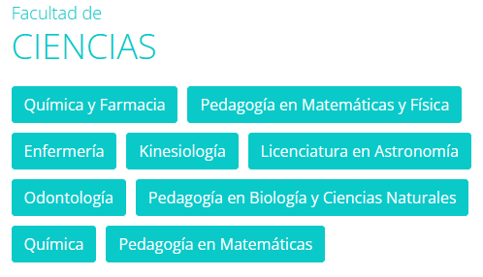
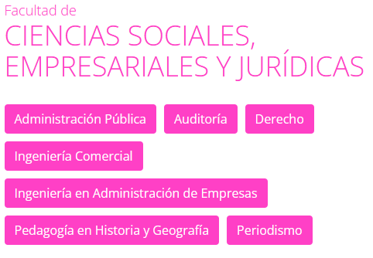

Ciencias Económicas y Empresariales | Auditoría
Ciencias Jurídicas | Derecho
Ciencias Económicas y Empresariales | Ingeniería Comercial
Ciencias Económicas y Empresariales | Ingeniería en Administración de Empresas
Ciencias Sociales | Pedagogía en Historia y Geografía
Ciencias Sociales | Periodismo
 | Administración Pública
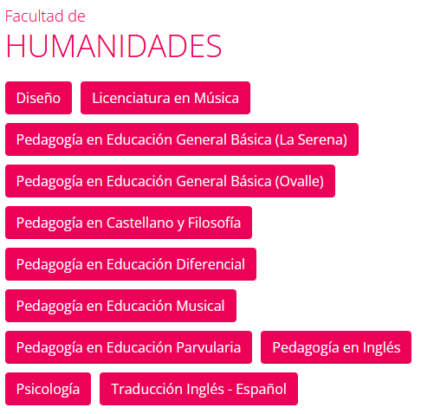
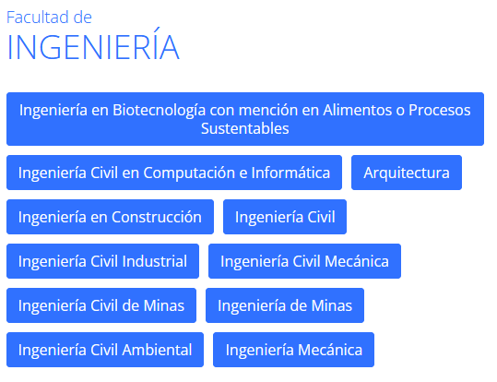

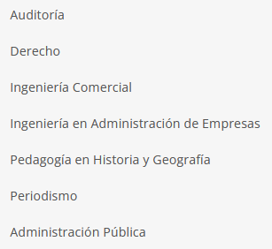

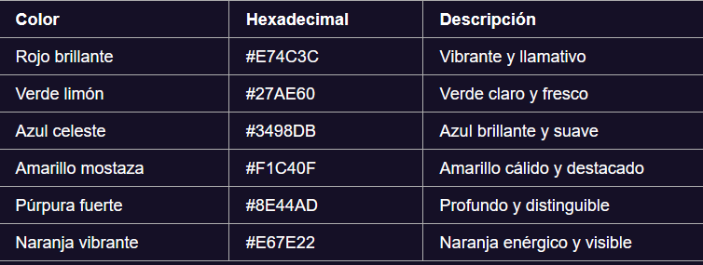

https://www.userena.cl/facultades/
https://www.userena.cl/facultades/facultad-de-ciencias
CIENCIAS | 8 | HUMANIDADES | 4 | FACSEJ | 3

